Hoja1
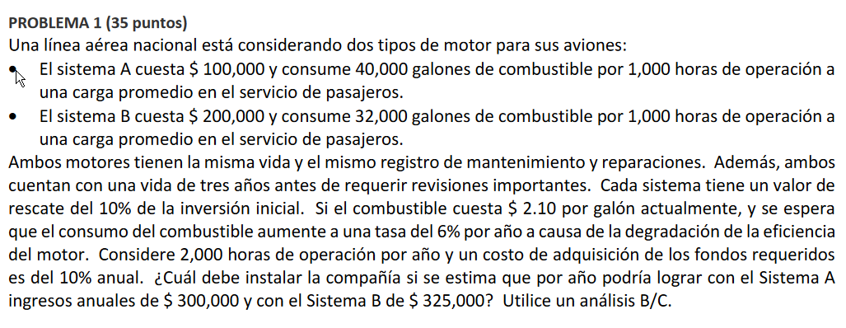

 |  |  | ALTERNATIVA A | ALTERNATIVA B |  |  | TASA
COSTO INICIAL $ |  |  | Q100,000.00 | Q200,000.00 |  |  | 10%
GALONES POR 1,000 HORAS |  |  | 40000.00 | 32000.00
HORAS POR AÑO |  |  | 2000.00 | 2000.00
VALOR DE RESCATE |  |  | Q10,000.00 | Q20,000.00
VALOR COMBUSTIBLE |  |  | 2.10 | 2.10
AUMENTO ANUAL |  |  | 6% | 6%
BENEFICIOS |  |  | Q300,000.00 | Q325,000.00

ALTERNATIVA A |  |  |  |  | ALTERNATIVA B
AÑO | FNE | BENEFICIOS | COSTOS |  | AÑO | FNE | BENEFICIOS | COSTOS
0 | -Q100,000.00 | Q- | Q100,000.00 |  | 0 | -Q200,000.00 | Q- | Q200,000.00
1 | Q132,000.00 | Q300,000.00 | Q168,000.00 |  | 1 | Q190,600.00 | Q325,000.00 | Q134,400.00
2 | Q121,920.00 | Q300,000.00 | Q178,080.00 |  | 2 | Q182,536.00 | Q325,000.00 | Q142,464.00
3 | Q121,840.00 | Q310,000.00 | Q188,160.00 |  | 3 | Q194,472.00 | Q345,000.00 | Q150,528.00
VPN = | Q212,300.53 | Q753,568.75 | Q541,268.22 |  | VPN = | Q270,238.62 | Q823,253.19 | Q553,014.58

 | VP DE LOS BENEFICIOS = |  |  | Q753,568.75 |  |  | VP DE LOS BENEFICIOS = |  | Q823,253.19
 | VP DE LOS COSTOS |  |  | Q541,268.22 |  |  | VP DE LOS COSTOS |  | Q553,014.58

 |  |  |  | 1.39 | <--- ESTA NO ES EL FORMA CORRECTA --> |  |  |  | 1.49

$$\frac{B}{C}INCREMENTAL=\frac{(Beneficios del retador −Beneficios del defensor)}{(Costos del retador −Costos del defensor)}$$

$\frac{B}{C}INCREMENTAL=\frac{(823,253.19 −753,568.75)}{(553,014.58 −541,268.22)}⇒$
 |  |  |  |  |  |  | 5.93

 |  |  |  | Comparaciones | A vs NA |  | B VR A
 |  |  |  | Beneficios Incrementales | Q753,568.75 |  | Q69,684.45
 |  |  |  | Costos incrementaless | Q541,268.22 |  | Q11,746.36
 |  |  |  | Cociente B/C | 1.39 |  | 5.93
 |  |  |  | Se justifica Retador ? | SI |  | SI
 |  |  |  | Opcion eliminada | NA |  | A
 |  |  |  | Opcion Elegida | A |  | B

 |  |  |  | SE RECOMIENDA LA ALTERNATIVA DE SISTEMA B, DADO QUE EL VALOR DE B/C INCREMENTAL ES MAYOR A 1

